３充足状況
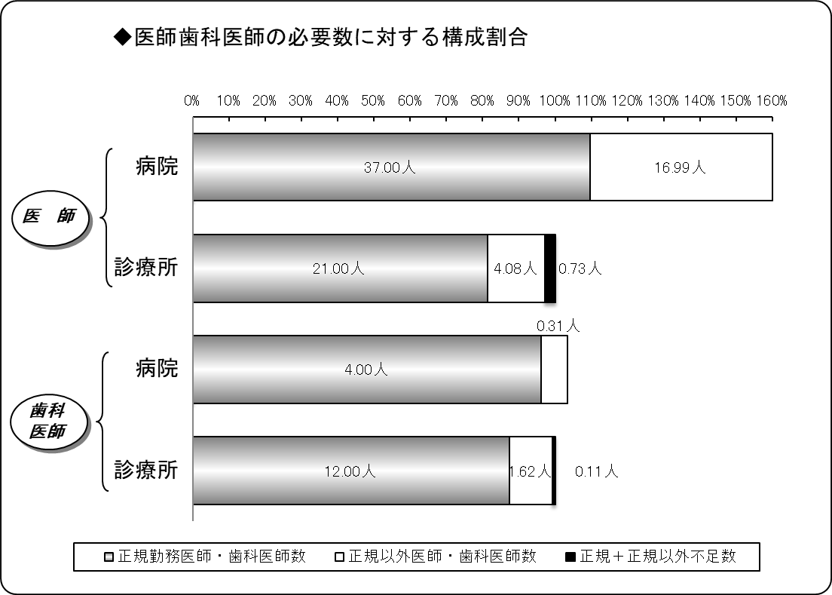
３ 医師・歯科医師の医療法上充足状況
令和３年４月１日現在
区分 |  | 医師 |  |  | 歯科医師
 |  | 病院 | 診療所 | 計 | 病院 | 診療所 | 計
施設数 |  | 7 | 22 | 29 | 2 | 12 | 14
必要数（医師・歯科医師） | ① | 33.76 | 25.80 | 59.56 | 4.16 | 13.73 | 17.89
正規勤務医師・歯科医師数 | ② | 37.00 | 21.00 | 58.00 | 4.00 | 12.00 | 16.00
正規以外医師・歯科医師数 | ③ | 16.99 | 4.08 | 21.07 | 0.31 | 1.62 | 1.93
計 ②＋③ | ④ | 53.99 | 25.08 | 79.07 | 4.31 | 13.62 | 17.93
正規充足率 | ②／① | 109.60% | 81.39% | 97.38% | 96.09% | 87.39% | 89.41%
正規＋正規以外充足率 | ④／① | 159.92% | 97.19% | 132.75% | 103.53% | 99.18% | 100.19%
正規不足数 | ①－② | △ 3.24 | 4.80 | 1.56 | 0.16 | 1.73 | 1.89
正規＋正規以外不足数 | ①－④ | △ 20.23 | 0.73 | △ 19.50 | △ 0.15 | 0.11 | △ 0.03
※出張診療所を除く。
※必要数とは、病院では医療法上の数。診療所では施設の実情に応じた数。
※小数点第３位四捨五入。

４病院別充足状況
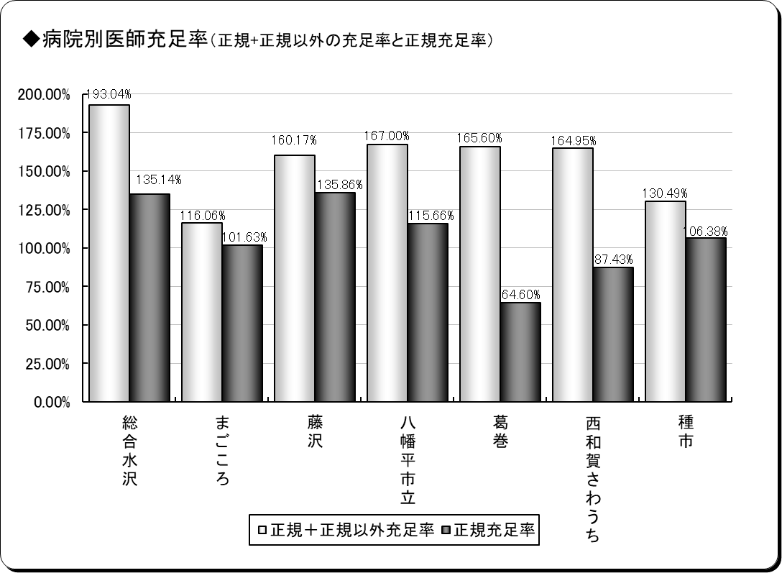
４ 医師の病院別医療法上充足状況
令和３年４月１日現在
保険者名 | 施設名 | 必要数 | 現員数 |  | 過不足数 |  | 充足率
 |  |  |  | 正規現員数 |  | 正規過不足数 |  | 正規充足率
奥州市 | 総合水沢 | 7.40 | 14.28 | 10.00 | 6.88 | 2.60 | 193.04% | 135.14%
 | まごころ | 4.92 | 5.71 | 5.00 | 0.79 | 0.08 | 116.06% | 101.63%
一関市 | 藤沢 | 4.42 | 7.07 | 6.00 | 2.66 | 1.58 | 160.17% | 135.86%
八幡平市 | 八幡平市立 | 5.19 | 8.66 | 6.00 | 3.48 | 0.81 | 167.00% | 115.66%
葛巻町 | 葛巻 | 4.64 | 7.69 | 3.00 | 3.05 | △ 1.64 | 165.60% | 64.60%
西和賀町 | さわうち | 3.43 | 5.66 | 3.00 | 2.23 | △ 0.43 | 164.95% | 87.43%
洋野町 | 種市 | 3.76 | 4.91 | 4.00 | 1.15 | 0.24 | 130.49% | 106.38%
計 | ７施設 | 33.76 | 53.99 | 37.00 | 20.23 | 3.24 | 159.92% | 109.60%
※必要数は、医療法上の数。
※現員数は、令和３年４月１日現在の数。
※正規現員数は、令和３年４月１日現在の正規以外の医師を除く正規常勤医師の数。
※小数点第３位四捨五入。

６年齢階層
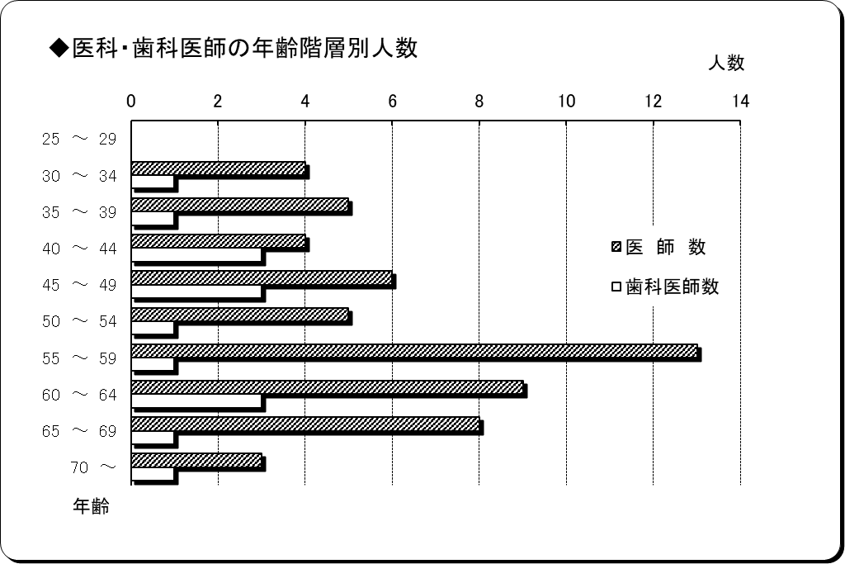
６ 医師・歯科医師の年齢階層別状況
令和３年４月１日現在
年 齢 | 医 師 数 | 歯科医師数 | 計 | 割合
25 ～ 29 | 0 | 0 | 0 | 0.00%
30 ～ 34 | 4 | 1 | 5 | 6.94%
35 ～ 39 | 5 | 1 | 6 | 8.33%
40 ～ 44 | 4 | 3 | 7 | 9.72%
45 ～ 49 | 6 | 3 | 9 | 12.50%
50 ～ 54 | 5 | 1 | 6 | 8.33%
55 ～ 59 | 13 | 1 | 14 | 19.44%
60 ～ 64 | 9 | 3 | 12 | 16.67%
65 ～ 69 | 8 | 1 | 9 | 12.50%
70 ～ | 3 | 1 | 4 | 5.56%
計 | 57 | 15 | 72 | 100.00%
平均年齢 | 54.09歳 | 50.93歳 | 53.43歳 | ―
※正規以外の医師・歯科医師を除く。

７勤続年数
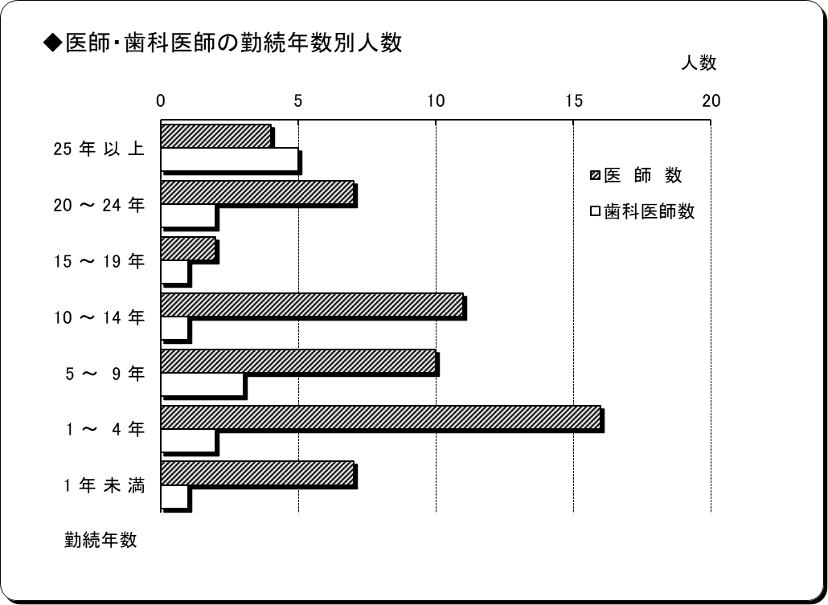
７ 医師・歯科医師の勤続年数
令和３年年４月１日現在
勤 続 年 数 | 医 師 数 | 歯科医師数 | 計 | 割合
25 年 以 上 | 4 | 5 | 9 | 12.50%
20 ～ 24 年 | 7 | 2 | 9 | 12.50%
15 ～ 19 年 | 2 | 1 | 3 | 4.17%
10 ～ 14 年 | 11 | 1 | 12 | 16.67%
5 ～ 9 年 | 10 | 3 | 13 | 18.06%
1 ～ 4 年 | 16 | 2 | 18 | 25.00%
1 年 未 満 | 7 | 1 | 8 | 11.11%
計 | 57 | 15 | 72 | 100.00%
平均勤続年数 | 9.52年 | 17.28年 | 11.13年 | ―
※正規以外の医師・歯科医師を除く。

10分布図
10 国保診療施設分布図

青森県
秋田県 | 太平洋

凡例
●病院
◎診療所
（歯科併設含む）
○歯科診療所
□出張診療所
※凡例の表示は令和３年４月１日現在

宮城県

